Лист1
№ | Артикул | Наименование | Габариты, мм | Изображение | Кол-во | Цена (руб.) | Сумма (руб.)
1 | ИК-1212 | Игровой комплекс "Растишка-Крепость" | 6000х2630х3800 | 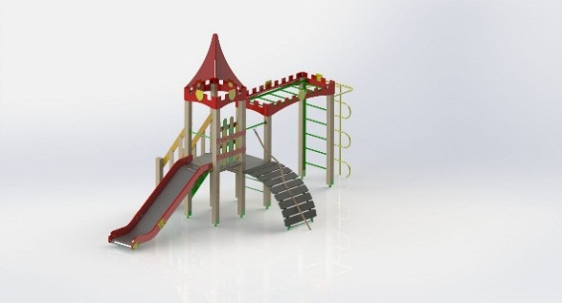 | 1 | 73,500.00 | 73,500.00
2 | И-4101 | Песочница "Классика" | 1500х1500х330 | 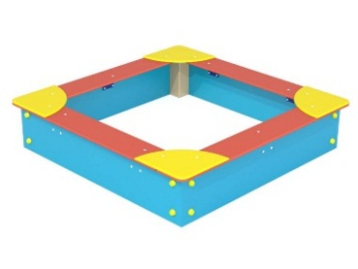 | 1 | 7,900.00 | 7,900.00
3 | И-2201 | Качели "Стандарт-2" | 2630х1500х2000 | 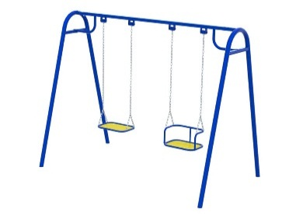 | 1 | 23,200.00 | 23,200.00
4 | И-6202 | Качели-балансир "Кванта-малая" | 2100х450х800 | 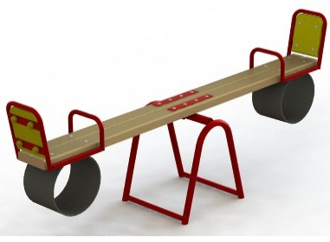 | 1 | 8,800.00 | 8,800.00
5 | И-6302 | Качалка на пружинке "Мотоцикл" | 840х580х950 | 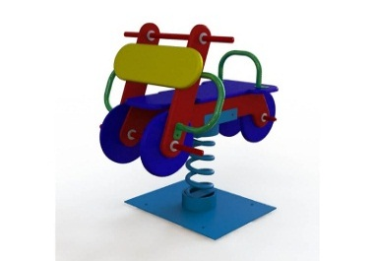 | 1 | 19,290.00 | 19,290.00
6 | И-8106 | Игровой модуль "Машинка Кроха" | 1600х1200х1000 | 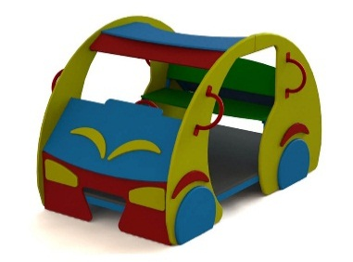 | 1 | 22,230.00 | 22,230.00
7 | ГТО-0401 | Спорткомплекс "Тройной" | 2400х1130х2500 | 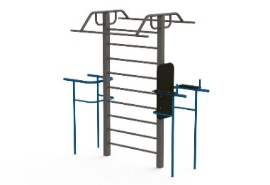 | 1 | 29,000.00 | 29,000.00
8 | ГТО-0406 | Спортивный комплекс "Универсал" | 8800х4550х2500 | 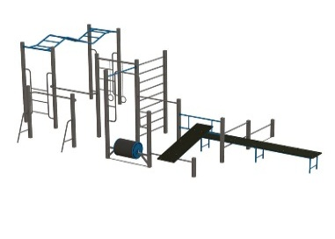 | 1 | 101,330.00 | 101,330.00
9 | ГТО-0502 | Стенд информационный с велопарковкой | 1500х1050х2000 | 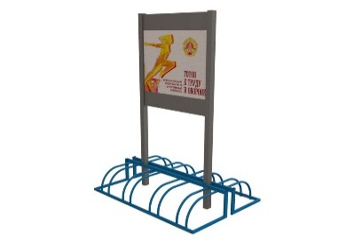 | 1 | 14,011.65 | 14,011.65
10 | МАФ-0105 | Скамья "Классика" | 1900х600х880 | 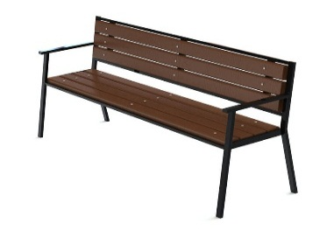 | 2 | 5,750.00 | 11,500.00
11 | МАФ-0301 | Урна Пром-мини (под бетон) | 315х200х500 | 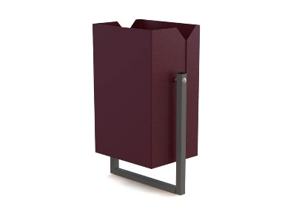 | 2 | 1,000.00 | 2,000.00
12 | Итого: |  |  |  |  |  | 312,761.65

